상품제안서
송월 타월 마스크 2종 콤보세트 (샤보렌 물결 + KF94마스크) | 상품코드: F21953

 |  |  |  |  |  |  | 02-412-0044 | www.easy1.co.kr
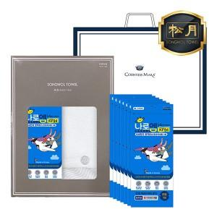

【상세/제작정보】 | ★자수인쇄는 디자인,글자 수 에 따라 추가비용이 발생합니다★

【인쇄/포장옵션】 | 실크, 자수 / 포장지포장

【공급단가】 | 수량 | 100~ | 300~ | 500~ | 1,000~ | 3,000~
*VAT별도 | 단가 | 9,220원 | 8,890원 | 8,560원 | 8,230원 | 7,900원

【상품 URL】 | https://dev.easy1.co.kr:443/src/goods_detail.php?gdno=21953

